N6 Directorio y Comité
Remuneraciones pagadas | 2024-09-30 | 2023-09-30 | 01-07-2024 30-09-2024 | 01-07-2023 30-09-2023 | 2024-06-30 | 2023-06-30
 | M$ | M$ | M$ | M$
Directorio | 838,608 | 752,285 | 281,977 | 214,309 | 556,631 | 537,976
Comité de Directores | 137,842 | 121,366 | 46,430 | 34,391 | 91,412 | 86,975
Totales | 976,450 | 873,651 | 328,407 | 248,700 | 648,043 | 624,951


 | AA conso | iam
Directorio | 354,481 | 484,127 | 838,608
Comité de Directores | 62,197 | 75,645 | 137,842
 | 416,678 | 559,772 | 976,450

N26 Otros Ingresos y Gtos.
Ingresos y gastos distintos de la operación | 2024-09-30 | 2023-09-30 | 01-07-2024 30-09-2024 | 01-07-2023 30-09-2023 | Ingresos y gastos distintos de la operación | 2024-03-31 | 2023-03-31
 | M$ | M$ | M$ | M$ |  | M$ | M$
Ganancia (pérdida) en venta de activos no corrientes, no mantenidos para la venta | 4,058,016 | 1,626,519 | - | 963 | Ganancia (pérdida) en venta de activos no corrientes, no mantenidos para la venta | 4,058,016 | 1,625,556
Programa de reestructuración organizacional * | (2,358,528) | (1,996,350) | (362,674) | 132,600 | Programa de reestructuración organizacional * | (1,995,854) | (2,128,950)
Proyectos desechados y boletas en garantía ** | 39,921 | (1,698,403) | (18,860) | 121,080 | Proyectos desechados y boletas en garantía ** | 58,781 | (1,819,483)
Otras ganancias | 497,682 | 294,110 | 113,817 | (137,450) | Otras ganancias (pérdidas)*** | 383,865 | 431,560
Otras ganancias (pérdidas) | 2,237,091 | (1,774,124) | (267,717) | 117,193 | Otras ganancias (pérdidas) | 2,504,808 | (1,891,317)
Gastos por intereses, Préstamos bancarios | (10,898,310) | (14,668,856) | (3,329,207) | (4,746,690) | Gastos por intereses, Préstamos bancarios | (7,569,103) | (9,922,166)
Gastos por intereses, AFR | (3,338,345) | (3,826,756) | (1,071,864) | (1,235,049) | Gastos por intereses, AFR | (2,266,481) | (2,591,707)
Gastos por intereses, Bonos | (22,462,350) | (16,672,673) | (7,877,356) | (2,727,392) | Gastos por intereses, Bonos | (14,584,994) | (13,945,281)
Gastos por intereses, pasivo por arrendamientos | (236,817) | (269,529) | (77,846) | (93,224) | Gastos por intereses, pasivo por arrendamientos | (158,971) | (176,305)
Gastos por intereses, otros | (2,750,965) | (752,612) | (1,686,867) | (60,775) | Gastos por intereses, otros | (1,064,098) | (691,837)
Amortización de costos complementarios relativos a contratos de préstamo | (348,985) | (261,360) | (214,854) | (88,136) | Amortización de costos complementarios relativos a contratos de préstamo | (134,131) | (173,224)
Activación de interes | 2,794,927 |  | 956,461 | (3,232,758) | Activación de interes | 1,838,466 | 3,232,758
Costos financieros | (37,240,845) | (36,684,053) | (13,301,533) | (12,416,291) | Costos financieros | (23,939,312) | (24,267,762)
Ingresos por intereses | 6,394,269 | 11,653,226 | 2,226,927 | 1,864,141 | Ingresos por intereses | 4,167,342 | 9,789,085
Ganancia en el rescate y extinción de deuda | 1,266,555 | 1,245,397 | 431,611 | 382,324 | Ganancia en el rescate y extinción de deuda | 834,944 | 863,073
Ingresos financieros | 7,660,824 | 12,898,623 | 2,658,538 | 2,246,465 | Ingresos financieros | 5,002,286 | 10,652,158
Cuadratura | - | - | - | -
Cuadratura | - | - | - | -
Cuadratura | - | - | - | -
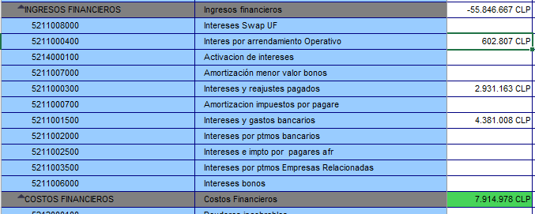

IAM

 |  |  | 50,966

 |  |  | 2,931,163

 |  |  | 3,510,497

 |  |  | 6,492,626

CovenantAA
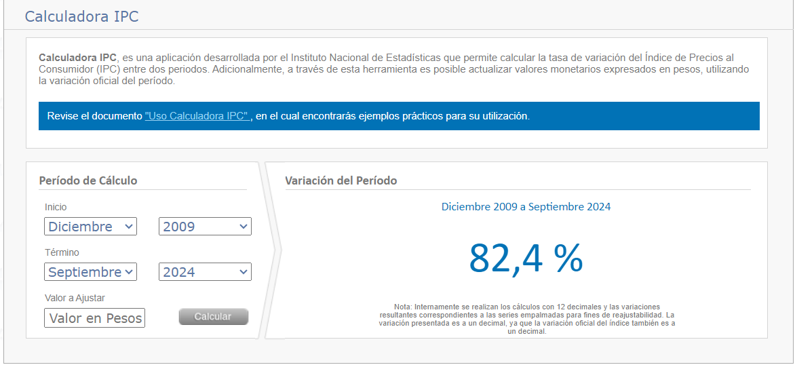
Nivel de Endeudamiento (Bonos) - Aguas Andinas Consolidado

 | Nivel de Endeudamiento | 2024-09-30 |  | En el de AA línea 23 - incorporar la palabra scotiabank solo semestralmente
 |  | M$
 |  | Bonos M, P, Q, S, U, V, W, X y AA | Bonos AC, AD y AE |  |  | Estados financieros | M$
PASIVOS, CORRIENTE | Pasivos corrientes totales | 249,887,542 | 249,887,542 | 249,887,542 | - | Activos totales | 2,745,539,486 | -
PASIVOS, NO CORRIENTES | Pasivos no corrientes totales | 1,324,968,459 | 1,324,968,459 | 1,324,968,459 | - | Activos no gravados | 2,745,539,486 | -
 | Total pasivos NIIF | 1,574,856,001 | 1,574,856,001 |  |  | Pasivos totales | 1,574,856,001 | -
EFECTIVO Y EQUIVALENTES AL | Efectivo y equivalente al efectivo | - | (74,875,013) | (74,875,013) | - | Pasivo exigible no garantizado | 1,574,856,001 | -
 | Garantías con terceros | 1,406,535 | 1,406,535 |  |  | Garantías con terceros | 1,406,535 | -
 | Total pasivos exigibles | 1,576,262,536 | 1,501,387,523 |  |  | Pasivo exigible garantizado | 1,576,262,536 | -
ACTIVOS | Total activos | 2,745,539,486 | 2,745,539,486 | 2,745,539,486 | - | Efectivo y equivalente al efectivo | 74,875,013 | -
 | Total pasivos corrientes | (249,887,542) | (249,887,542) | (249,887,542) | -
 | Total pasivos no corrientes | (1,324,968,459) | (1,324,968,459) | (1,324,968,459) | -
 | Patrimonio neto total | 1,170,683,485 | 1,170,683,485 | 1,170,683,485 | -

 | Nivel de endeudamiento | 1.35 | 1.28

Nivel de Endeudamiento (Préstamos) - Aguas Andinas Consolidado

 | Nivel de Endeudamiento | 2024-09-30
 |  | M$
 |  | Banco BCI 26 / Banco de Chile / Banco Itaú | Banco BCI 29 / Banco Scotiabank
 | Pasivos corrientes totales | 249,887,542 | 249,887,542 | 249,887,542 | -
 | Pasivos no corrientes totales | 1,324,968,459 | 1,324,968,459 | 1,324,968,459 | -
 | Total pasivos NIIF | 1,574,856,001 | 1,574,856,001
 | Efectivo y equivalente al efectivo | (74,875,013) | (74,875,013) | (74,875,013) | -
 | Garantías con terceros | 1,406,535 | -
 | Total pasivos exigibles | 1,501,387,523 | 1,499,980,988

 | Total activos | 2,745,539,486 | 2,745,539,486 | 2,745,539,486 | -
 | Total pasivos corrientes | (249,887,542) | (249,887,542) | (249,887,542) | -
 | Total pasivos no corrientes | (1,324,968,459) | (1,324,968,459) | (1,324,968,459) | -
 | Patrimonio neto total | 1,170,683,485 | 1,170,683,485

 | Nivel de endeudamiento | 1.28 | 1.28

 | Nota: En las restricciones no establece cobertura por gastos financieros

1.50 | Endeudamiento maximo inicial
82.40 | Inflacion acumulada a la fecha | https://calculadoraipc.ine.cl/ | inicio diciembre 2009
1.24 | Variacion
2.74 | Endeudamiento maximo a la fecha

